Накладная-№3
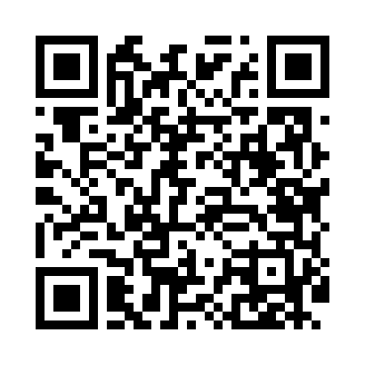
Номер товарно-транспортной накладной: |  |  | Торговый представитель: Kamol aka
Поставщик: Toshkent falcon fly 2 |  |  | Телефон торгового представителя: +998979626299
Дата отгрузки: 27.12.2025 |  |  | Контрагент: """" Klient
Дата консигнации: |  |  | Адрес:
Доставщик: |  |  | Телефон:
Телефон доставщика:
Время заказа: 27.12.2025 15:52:30
№ | Штрих-код | Название товаров (работ,услуг) | Количество | Количество в кейсе | Цена | Сумма
 |  |  | 3 |  |  | 574000
1 | 6932597531466 | Металлическая подставка для посуды KD42-030S, Dish Rack, 46×23×35 см DB-2-272 | 1 | 1 шт. | 360,000 | 360,000
2 | 6927452357077 | Ёғоч подставкали чўғун това 24см DB-57-7 | 1 | 1 шт. | 139,000 | 139,000
3 | 6901234190250 | Ёгоч Доска 2.5 DB-19-25 | 1 | 1 шт. | 75,000 | 75,000
Итого: 574000

